TCD
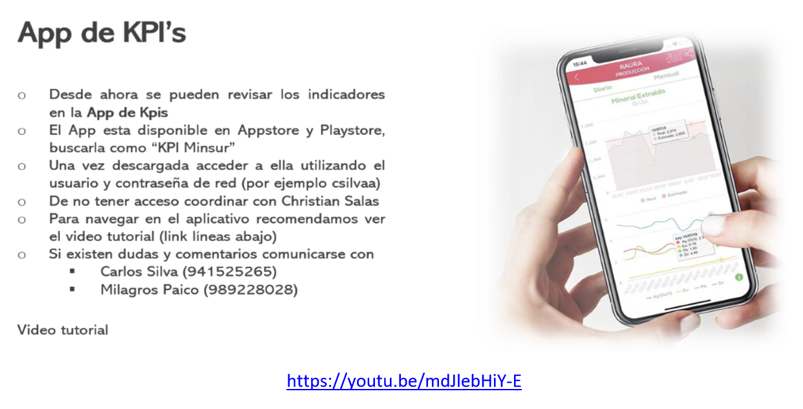
Breca - División Minera
UNIDAD OPERATIVA PISCO (PI) |  |  |  |  |  |  | Tablero de Control Diario (TCD)

Tablero de Control Diario (TCD) |  | 13-Nov-19 |  |  |  | Acumulado Mensual |  |  |  | Mes
 |  | 2019-11-13 |  |  |  | 2019-11-01 | al | 2019-11-13 |  | 2019-11-13
Indicador | Unidad | Real | Frct | % |  | Real | Frct | % |  | Frct

PERU
SAN RAFAEL (SR)
Incidentes nivel 4, 5 y 6 | #
Mineral Extraído | t | 2,651 | 3,210 | 83% | 0 | 40,900 | 41,730 | 98% | 1 | 96,300
Ley Sn en Mineral Extraído | % | 0.76% | 1.76% | 43% | 0.00% | 1.56% | 1.76% | 89% | 0.00% | 1.76%
Producto Total Ore Sorting (Grueso y Fino) | t | 1,014 | 1,240 | 82% | 0 | 14,649 | 15,795 | 93% | 1 | 17,950
Ley Producto Total Ore Sorting (Grueso y Fino) | % | 1.08% | 0.52% | 206% | 100.00% | 0.86% | 0.52% | 164% | 100.00% | 0.52%
Mineral Alimentado a Planta | t | 3,227 | 3,260 | 99% | 1 | 42,441 | 42,380 | 100% | 1 | 94,540
Ley Sn en Mineral Alimentado | % | 1.79% | 1.80% | 100% | 95.00% | 1.86% | 1.80% | 104% | 100.00% | 1.80%
Recuperación de Sn | % | 89.22% | 92.55% | 96% | 95.00% | 92.79% | 92.55% | 100% | 100.00% | 92.55%
Finos de Sn Producidos | t | 52 | 54 | 95% | 1 | 733 | 705 | 104% | 1 | 1,573

PLANTA B2 (B2)
Mineral Extraido | t
Ley de Mineral Extraido | %
Mineral Alimentado a Planta | t
Ley de Mineral Alimentado a Planta | %
Concentrado Producido | t
Ley de Sn en Concentrado | %
% Recuperación | %
Finos de Sn Producidos | t

PLANTA DE FUNDICIÓN PISCO (PF)
Incidentes nivel 4, 5 y 6 | # | 0 | 0 | 100% | 1 | 0 | 0 | 100% | 1 | 0
Concentrado Sn Alimentado a Planta | t | 176 | 192 | 92% | 0 | 2,364 | 2,409 | 98% | 1 | 4,895
Ley Sn en Concentrado Alimentado | % | 36.9% | 36.6% | 101% | 100.0% | 36.3% | 36.9% | 98% | 95.0% | 36.7%
Concentrado Sn Alimentado SR | t | 162 | 176 | 92% | 0 | 2,178 | 2,230 | 98% | 1 | 4,502
Ley Sn en el Concentrado SR | t | 38.20% | 38.67% | 99% | 95.00% | 37.76% | 38.67% | 98% | 95.00% | 38.67%
Concentrado Sn Alimentado B2 | t | 14 | 16 | 86% | 0 | 186 | 180 | 103% | 1 | 393
Ley Sn en el Concentrado B2 | t | 21.29% | 14.29% | 149% | 100.00% | 19.16% | 14.29% | 134% | 100.00% | 14.29%
Escoria Marginal Alimentada a Planta | t | 0 | 0 | 100% | 1 | 25 | 0 | 100% | 1 | 425
Ley Sn en Escoria Marginal Alimentada | % |  | 0.00% | 0% | 100.00% | 1.10% | 0.00% | 100% | 100.00% | 1.10%
Estaño Refinado Producido | t | 65 | 70 | 93% | 0 | 652 | 601 | 108% | 1 | 1,720

PUCAMARCA (PU)
Incidentes nivel 4, 5 y 6 | #
Mineral Extraído | t | 29,162 | 23,100 | 126% | 1 | 354,328 | 300,300 | 118% | 1 | 693,000
Ley Au en Mineral Extraído | g/t | 0.551 | 0.582 | 95% | 0.000 | 0.523 | 0.582 | 90% | 0.000 | 0.582
Mineral puesto en PAD | t | 29,578 | 23,100 | 128% | 1 | 333,431 | 300,300 | 111% | 1 | 693,000
Ley Au en Mineral puesto en PAD | g/t | 0.526 | 0.582 | 90% | 0.000 | 0.515 | 0.582 | 89% | 0.000 | 0.582
Finos de Au puesto en PAD | Oz | 500 | 432 | 116% | 1 | 5,526 | 5,621 | 98% | 1 | 12,970
Volumen de Solución Rica (ingreso) | m³ | 17,299 | 21,204 | 82% | 0 | 269,678 | 275,652 | 98% | 1 | 636,120
Ley Au en solución rica (ingreso) | ppm | 0.423 | 0.416 | 102% | 1.000 | 0.492 | 0.416 | 118% | 1.000 | 0.416
Ingreso de Au en E-W BD | Oz | 0 | 260 | 0% | 0 | 3,550 | 3,378 | 105% | 1 | 7,796
Inventario de Au en E-W | Oz | 4,259 | 0 | 100% | 1 | 4,259 | 0 | 100% | 1 | 0
Finos de Au Producidos | Oz | 0 | 260 | 0% | 0 | 0 | 3,378 | 0% | 0 | 7,795

RAURA (RA)
Incidentes nivel 4, 5 y 6 | #
Mineral Extraído | t | 2,766 | 2,870 | 96% | 1 | 33,825 | 37,310 | 91% | 1 | 86,100
Mineral Alimentado a Planta | t | 2,881 | 2,870 | 100% | 1 | 33,100 | 37,310 | 89% | 1 | 86,100
Ley Ag en Mineral Alimentado | Oz/t | 3.88 | 2.58 | 151% | 1.00 | 3.09 | 2.58 | 120% | 1.00 | 2.58
Ley Cu en Mineral Alimentado | % | 0.33% | 0.18% | 182% | 100.00% | 0.23% | 0.18% | 127% | 100.00% | 0.18%
Ley Pb en Mineral Alimentado | % | 1.54% | 1.88% | 82% | 0.00% | 1.45% | 1.88% | 77% | 0.00% | 1.88%
Ley Zn en Mineral Alimentado | % | 5.00% | 4.59% | 109% | 100.00% | 4.59% | 4.59% | 100% | 100.00% | 4.59%
Concentrado Producidos Cu | t | 9 | 3 | 302% | 1 | 62 | 38 | 163% | 1 | 88
Concentrado Producidos Pb | t | 59 | 76 | 78% | 0 | 644 | 983 | 65% | 1 | 2,267
Concentrado Producidos Zn | t | 244 | 226 | 108% | 1 | 2,547 | 2,939 | 87% | 1 | 6,783
Ley Cu en el concentrado Cu | % | 31.64% | 30.00% | 105% | 100.00% | 28.07% | 30.00% | 94% | 0.00% | 30.00%
Ley As en el concentrado Cu | % | 1.99% | 7.00% | 28% | 0.00% | 2.82% | 7.00% | 40% | 0.00% | 7.00%
Ley Pb en el concentrado Pb | % | 61.39% | 62.00% | 99% | 95.00% | 61.65% | 62.00% | 99% | 95.00% | 62.00%
Ley Zn en el concentrado Zn | % | 54.01% | 52.50% | 103% | 100.00% | 53.97% | 52.50% | 103% | 100.00% | 52.50%
Recuperación de Ag | % | 81.10% | 76.40% | 106% | 100.00% | 76.20% | 76.40% | 100% | 95.00% | 76.40%
Recuperación de Cu | % | 29.44% | 16.85% | 175% | 100.00% | 22.81% | 16.85% | 135% | 100.00% | 16.85%
Recuperación de Pb | % | 82.09% | 86.70% | 95% | 0.00% | 82.45% | 86.70% | 95% | 95.00% | 86.70%
Recuperación de Zn | % | 91.30% | 90.16% | 101% | 100.00% | 90.43% | 90.16% | 100% | 100.00% | 90.16%
Finos de Ag Producidos | Oz | 9,068 | 5,653 | 160% | 1 | 77,864 | 73,485 | 106% | 1 | 169,582
Finos de Cu Producidos | t | 3 | 1 | 319% | 1 | 18 | 11 | 152% | 1 | 27
Finos de Pb Producidos | t | 36 | 47 | 78% | 0 | 397 | 609 | 65% | 1 | 1,406
Finos de Zn Producidos | t | 132 | 119 | 111% | 1 | 1,375 | 1,543 | 89% | 1 | 3,561
Finos t Zn Eq | t | 220 | 191 | 115% | 1 | 2,187 | 2,485 | 88% | 1 | 5,735

BRASIL
PITINGA (PTG)
Incidentes nivel 4, 5 y 6 | #
Mineral Extraído | t
Ley Sn en Mineral Extraído | %
Ley (NbTa)2O5 en Mineral Extraído | %
Mineral Alimentado a Concentración | t
Ley Sn en Mineral Alimentado | %
Ley (NbTa)2O5 en Mineral Alimentado | %
Recuperación de Sn en Concentración | %
Recuperación de (NbTa)2O5 en Concent. | %
Finos Sn en Concentración | t
Finos (NbTa)2O5 en Concentración | t
Relave Alimentado a Planta de Mistos | t
Ley Sn Alimentado a Planta Mistos | %
Ley (NbTa)2O5 Alimentado a Planta Mistos | %
Recuperación de Sn | %
Recuperación de (NbTa)2O5 | %
Finos Sn Producidos en Mistos | t
Finos (NbTa)2O5 Producidos en Mistos | t
Material Alimentado a Flotación Sn | t
Ley Sn en Material Alimentado | %
Recuperación de Sn en Flotación Sn | %
Finos de Sn Producidos | t
Recuperación de Sn Total en Casiterita | %
Material Alimentado a Flot. Niobatos | t
Ley (NbTa)2O5 en Material Alimentado | %
Recuperación de (NbTa)2O5 en Flot. Niobat. | %
Finos (NbTa)2O5 Producidos en Flot. Niobatos | t
Columbita Alimentada a Metalurgia | t
Ley (NbTa)2O5 en Columbita Alimentado | %
Recuperación de NbTa en Metalurgia | %
Liga Producida Total | t
FeNbTa | t
FeTa | t
FeNb | t
Finos NbTa Producidos | t

PIRAPORA (PBJ)
Incidentes nivel 4, 5 y 6 | #
Producción de Sinter de Concentrado | t
Ley Sn en Sinter de Concentrado | %
Conc. Sn en Natura/Pelotas Alimentado | t
Ley Sn Conc. Sn en Natura/Pelotas Alim. | %
Sinter Alimentado | t
Ley Sn en Sinter Alimentado | %
Concentrado Rejigado Alimentado | t
Ley Concentrado Rejigado Alimentado | %
Concentrado Sn Total Alimentado | t
Ley Sn en el Concentrado Alimentado | %
Total Alimentado | t
Ley Sn Total Alimentado | %

Estaño Refinado (concentrado Pitinga) | t
Estaño Refinado (Rejigado Pirapora) | t
Estaño Refinado (Liga SnPb PTG) | t
Estaño Refinado Producido Total | t
Recuperación Sn (total) | %
Recepción de Casiterita | t
Ley en Casiterita | %
Stock de Concentrado en PBJ | t
Concentrado en tránsito a PBJ | t
Alimentación Rejigado L1 | t
Producción de Concentrado Rejigado L1 | t
Alimentación Rejigado L2 | t
Producción de Concentrado Rejigado L2 | t
Cantidad de Escoria Pobre Jigada | t

Otros Temas Relevantes (Riesgos, Oportunidades, etc.)

